Read Me (Veröffent.)
Vereinheitlichter/ Konsolidierter Objektkatalog "Bundesbau"

Dieses "Read Me" dient einem einheitlichen Verständnis und einer leichteren Übersicht des Objektkatalogs. Es wird aufgeführt, welche Spalten mit welchen Inhalten befüllt sind und wie der Aufbau des Datei strukturiert ist. |  |  |  | Sonstige Hinweise:

Im Folgenden werden die einzelnen Spalten des Objektkatalogs im Detail erläutert: |  |  |  |  | Zellen die grau hinterlegt sind, sind für das jeweilige Merkmal nicht relevant oder benannt (Beispiel: EIn Merkmal, dessen Wertetyp ein Freitext hat, besitzt keine Einheit)

Spalte | Inhalt | Erläuterung |  | n.d. | Zellen die mit dem Kürzel n.d. ("nicht definiert") befüllt sind, weisen darauf hin, dass zum jetzigen Zeitpunkt keine Befüllung durch die Datenquellen oder dem IFC-Standard möglich ist. (Beispiel: Ein Merkmal kann bisher keinem PropertySet nach IFC-Schema zuzuordnet werden)

A | Bundesbauspezifische ID | Zur Zuordnung und Übertragbarkeit besitzt jedes Modellelement und jedes Merkmal einige eigene bundesbauspezifische ID. Diese setzt sich aus dem Kürzel BB (für Bundesbau), dem Kürzel für das betreffende Fachmodell (z.B. ARC) und einer fortlaufenden 4-stelligen Nummerierung (z.B. 0123) zusammen. | Objektebene (Modellelemente) | Beispiel zur Zuordnung von Merkmalen zum Objekt:

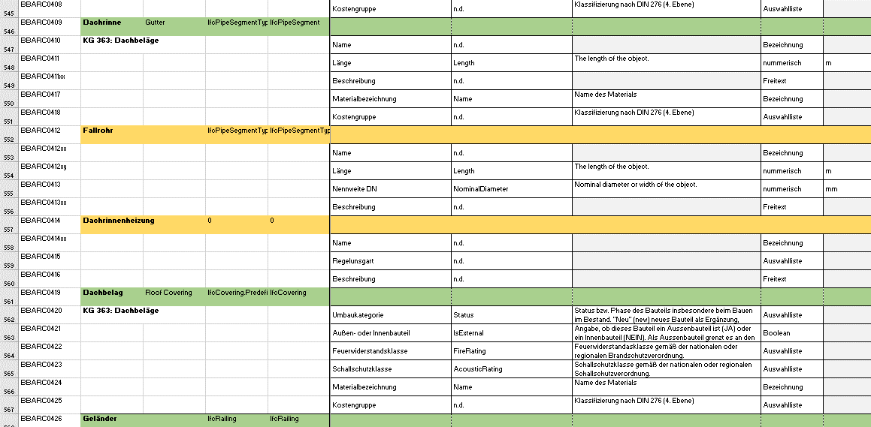
B und C | Bezeichnung der Modellelemente | In diesen beiden Spalten sind die für den Objektkatalog identifizierten Modellelemente jeweils mit der deutschen und englischen Bezeichnung aufgeführt.

D und E | IFC-Klassen der Modellelemente | In diesen Spalten werden die zu den Modellelementen zuordbaren IFC-Klassen benannt. Dies gilt sowohl für die IFC-Versionen IFC 2x3 als auch IFC 4 Add 2.

F und G | Anforderungen BImA und Bw | In den Spalten F und G wird über gesetzte Kreuze definiert, ob es sich bei den Modellelementen und den Merkmalen um Anforderungen der BImA bzw. der Bundeswehr handelt. | Anf.

H bis N | Vereinheitlicher Merkmalsatz je Modellelement | In diesen Spalten findet man den vereinheitlichten Merkmalsatz je Modellelement. Dieser ordnet sich immer der jeweiligen Zeile in grün je Modellelement unter. Dazu gehört jeweils die deutsche und englische Bezeichnung des Merkmals und eine kurze Beschreibung sowie wenn relevant und vorliegend der Wertetyp, die Einheit, die Wertetabelle sowie Beispiele/Inhalte der Wertetabellen. | Merkmalebene (Attribuierung)

O bis T | IFC Export nach IFC 2x3 | Auf Grundlage der Spalten H bis N zum vereinheitlichten Merkmalsatz, werden hier relevante Informationen zum IFC Export nach IFC 2x3 benannt. Dazu zählt die zugehörige IFC-Klasse, die Zuordnung zum PropertySet und der Datentyp.

U bis Z | IFC Export nach IFC 4 Add 2 | Auf Grundlage der Spalten H bis N zum vereinheitlichten Merkmalsatz, werden hier relevante Informationen zum IFC Export nach IFC 4 Add 2 benannt. Dazu zählt die zugehörige IFC-Klasse, die Zuordnung zum PropertySet und der Datentyp.

AA und AB | Objekt- und Systemzugehörigkeit | Ergänzend zu den Spalten U bis Z kann in diesen Spalten insofern relevant die Zuordnung von Komponenten (gelb) zu einem System (grün) nachvollzogen werden.

AC und AD | Lieferung der Merkmale | In diesen Spalten wird definiert über welches Fachmodell und zu welchen Zeitpunkten (LPH) die jeweiligen Merkmale verfügbar sind. Hierbei handelt es sich nicht um starre Vorgaben, sondern eine Einschätzung beruhend auf den Datengrundlagen.

AE und AF | Projektspezifische Hinweise und Kommentare | Über diese Spalten sind projektspezifische Hinweise und allgemeine Kommentare hinterlegt bzw. können ergänzt werden. | sonst.

